Descrizione
rev. 2016 | Click qui per la Matrice Acquisti
 | PRESENTAZIONE
 | LABORATORIO DI TOPOGRAFIA
 | RILIEVO DI GRANDI ESTENSIONI
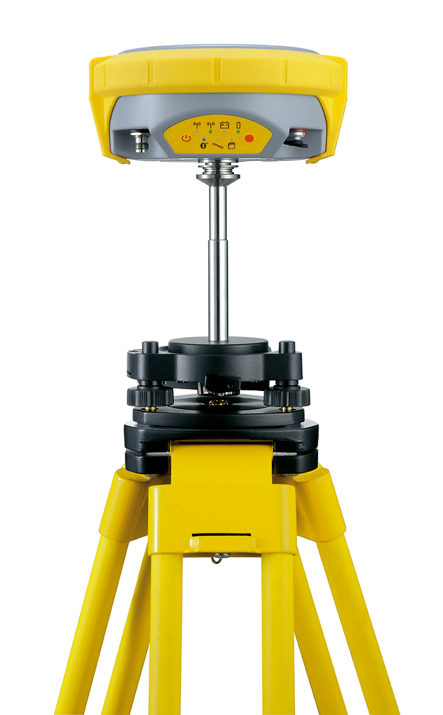

 | OBIETTIVI E FINALITÀ DELLA SOLUZIONE
 | In questo progetto si utilizzano sistemi di misura avanzati (ricevitore GNSS con stazione permanente) per la rilevazione topografica estesa. È possibile elaborare le informazioni provenienti dai vari strumenti tramite software integrato.

 | LA SOLUZIONE È COMPOSTA DA:

 | STAZIONE PERMANENTE
 | GNSS per la correzione degli errori generati dai sistemi di posizionamento satellitare.

 | DESCRIZIONE PROGETTO
 | Il progetto prevede di abbinare una Stazione permanente e un ricevitore GNSS per effettuare misurazioni precise su aree di grandi dmensioni.

